问题
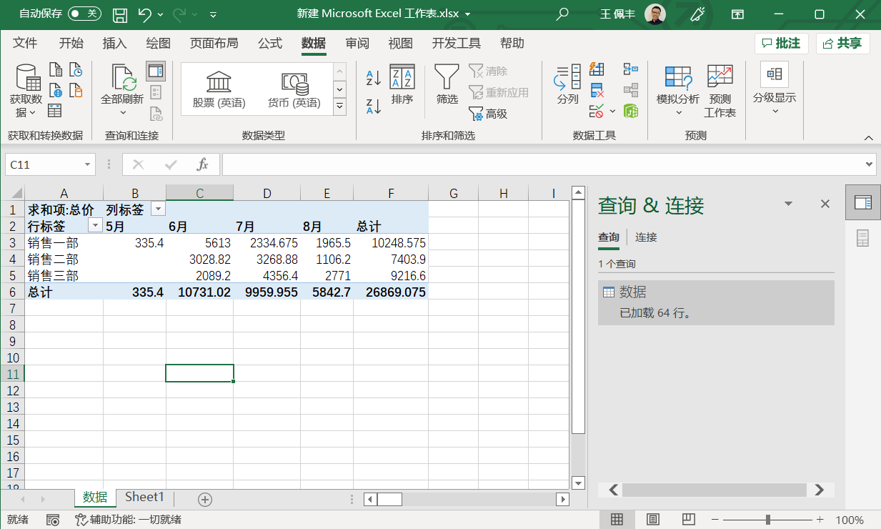
 |  | 课后小练习

任务：
 | 使用PowerQuer工具整理“数据”表中的交易流水并创建数据透视表，根据地区和月份分类统计总价。
 | 完成效果如下图所示。

